상품제안서
무지 캔버스가방 (대-세로형) | 상품코드: S30770

 |  |  |  |  |  |  | 02-713-8555 | www.synergygift.co.kr
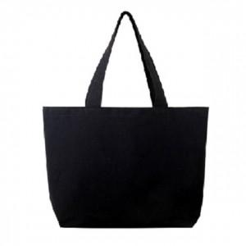

【상세/제작정보】

【인쇄/포장옵션】 | 실크, DTF열전사 / OPP(비닐)

【공급단가】 | 수량 | 100~ | 500~ | 1,000~ | 3,000~ | 5,000~
*VAT별도 | 단가 | 2,140원 | 2,090원 | 2,020원 | 1,930원 | 1,890원

【상품 URL】 | https://synergygift.co.kr:443/src/goods_detail.php?gdno=30770

